Bayr.Formel
Bayerische Formel
Notenumrechnung für Noten aus Finnland
Maximalnote minus erreichter Note, geteilt durch Maximalnote minus unterster Bestehensnote, das Ergebnis mit drei multipliziert, plus 1.

Nmax | beste erreichbare Note im ausländischen Notensystem
Nmin | schlechteste Note zum Bestehen im ausländischen Notensystem
Nd | in das deutsche System zu transformierende Note
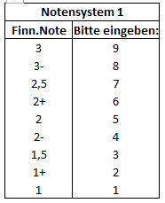

 |  | Zur Berechnung bitte die im Ausland erhaltene Note eingeben und bestätigen:

 |  | N-Max | N-Min | N-D
 |  | 9 | 1 | 0

 |  |  | Göttinger Note | --
 |  |  |  | --

 |  |  | aktualisiert am: | 2023-01-09

